Накладная-№3
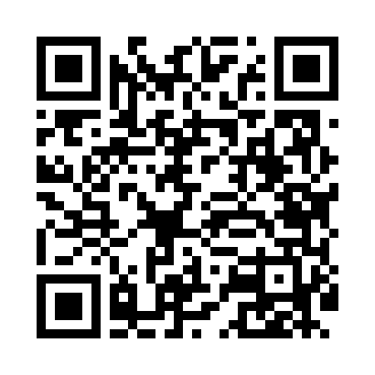
Номер товарно-транспортной накладной: |  |  | Торговый представитель: Amriyev Muhammad
Поставщик: Toshkent falcon fly 2 |  |  | Телефон торгового представителя: +998972880505
Дата отгрузки: 07.10.2025 |  |  | Контрагент: """" Klient
Дата консигнации: |  |  | Адрес:
Доставщик: |  |  | Телефон:
Телефон доставщика:
Время заказа: 07.10.2025 11:25:43
№ | Штрих-код | Название товаров (работ,услуг) | Количество | Количество в кейсе | Цена | Сумма
 |  |  | 84 |  |  | 198.8
1 | 6921427676033 | Пичок TK-B013 8 DB-16-62 | 1 | 1 шт. | 4.10 | 4.10
2 | 2019187276120 | Лопатка-шпатель кондитерский NX-H005 SV-6-83 | 2 | 2 шт. | 1.30 | 2.60
3 | 6795202409853 | Металический щипцы DB-5-9 | 2 | 2 шт. | 0.40 | 0.80
4 | None | Кухонные Щипцы ручной DB-5-23 | 2 | 2 шт. | 1 | 2
5 | 6901645309494 | Ошхона учун силикон қисқич FA33-9" DB-9-49 | 2 | 2 шт. | 1.30 | 2.60
6 | 3567802835119 | Пластмассовый столовый поднос, LB1001, 27.5×1 6.5 см, XP-35-11 | 15 | 15 шт. | 0.70 | 10.50
7 | 6971067562081 | Щетка для уборки дома DB-83-26 | 1 | 1 шт. | 1 | 1
8 | 5608125971370 | Силиконовые подставки под горячее 50*30cm DB- 306-6 | 2 | 2 шт. | 5.20 | 10.40
9 | 6934179000681 | Миска 38 см DB-6-101 | 1 | 1 шт. | 3.50 | 3.50
10 | 6934179000568 | Металический Миска 24cm DB-6-13 | 4 | 4 шт. | 1.20 | 4.80
11 | 6901011524476 | Пластмассовая Подставка для ложок и вилок 803 3 DB-152-447 | 2 | 2 шт. | 2.40 | 4.80
12 | 6923456752108 | Кисточка с дозатором масла кондитера AJP-OS03 6 DB-5-210 | 2 | 2 шт. | 0.50 | 1
13 | 4896256218704 | Магнитный держатель для кухонных ножей 5*50cm DB-5-13 | 1 | 1 шт. | 1.40 | 1.40
14 | 6968300186432 | Тарелка керамические 10 DB-86-43 | 20 | 20 шт. | 4 | 80
15 | 2010635644225 | Керамический чайник 1000ml DB-86-45 | 5 | 5 шт. | 7 | 35
16 | 6902156421040 | Шиша чойнак 1000ml XB-101-1 | 5 | 5 шт. | 1.80 | 9
17 | 6917014657127 | Шиша чойнак 1000ml XB-101-2 | 5 | 5 шт. | 2 | 10
18 | 6944669007434 | Пичоқ 31 sm 7 DB-16-23 | 1 | 1 шт. | 4 | 4
19 | 6906808162015 | Кухонный нож chenghuji ywo11 DB-16-1 | 1 | 1 шт. | 3.30 | 3.30
20 | 6905385390040 | Пластиковая салатница YST055, 14.5×7 см, XP-3 9-4 | 10 | 10 шт. | 0.80 | 8
Итого: 198.8$|->UZS: 2,485,000.00

